界面&功能
界面相关 |  |  |  | 功能规则

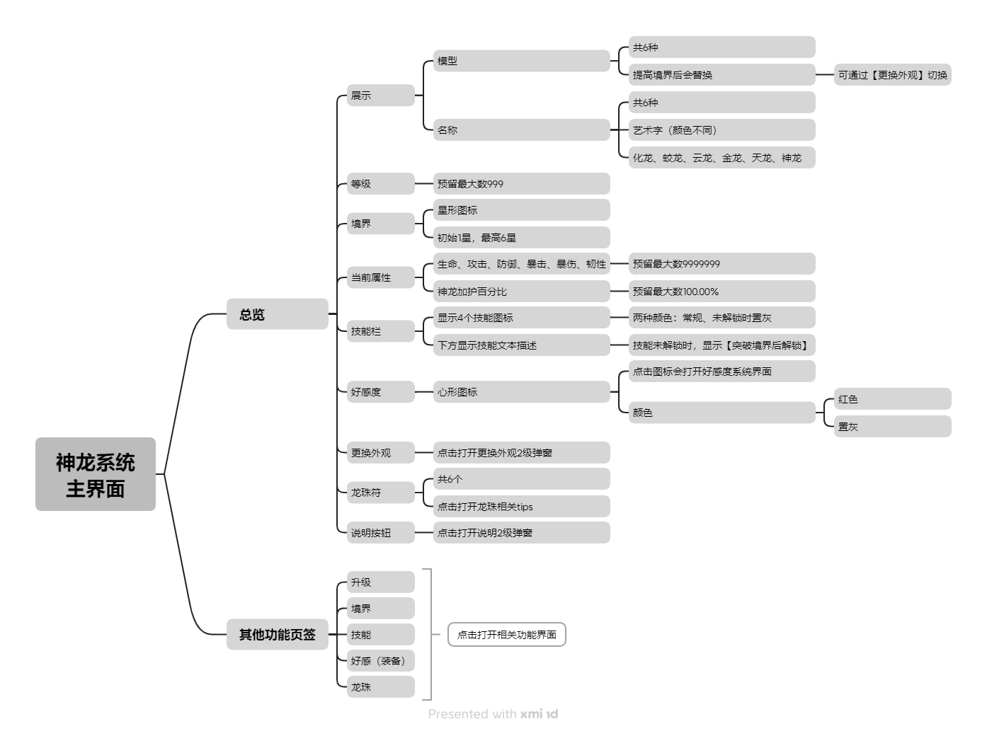
 | 思维导图 |  |  |  |  | 神龙系统主界面 相关功能规则
 |  |  |  |  | 1.概述
 |  |  |  |  | ▶ | 神龙作为伙伴，始终驻场，协助战斗，与龙卫系统相关联，按神龙加护属性百分比，等比转化给上阵龙卫
 |  |  |  |  | ▶ | 神龙总览主界面：展示神龙形象，当前神龙名称、等级、境界、属性、技能、当前装备的龙珠等信息
 |  |  |  |  | ▶ | 右侧页签：可选择点击打开总览、升级、境界、技能、龙珠等系统
 |  |  |  |  | 2.获取来源
 |  |  |  |  | ▶ | 主线剧情任务获得
 |  |  |  |  | 3.主界面和属性总览
 |  |  |  |  | ▶ | 神龙的名称和形象各有6种，当提高境界后自动改变（可通过更换外观功能改变形象，名称不可变）
 |  |  |  |  | ▶ | 等级预留最大数999，升级后改变，不会降级
 |  |  |  |  | ▶ | 境界初始为1星，最高为6星，突破境界后，不会降级
 |  |  |  |  | ▶ | 升级后提高属性的数值，生命、攻击、防御、暴击、暴伤、韧性预留最大数9999999，神龙加护百分比预留0-100.00%，好感度预留999
 |  |  |  |  | ▶ | 技能栏展示神龙四个技能图标、文本介绍，显示当前技能等级、数值
 |  |  |  |  | ▶ | 技能未解锁时，技能文本描述处显示【突破境界后解锁】
 |  |  |  |  | 4.更换外观
 |  |  |  |  | ▶ | 获得第一个神龙后解锁，点击可打开【更换外观2级弹窗】
 |  |  |  |  | ▶ | 在【更换外观2级弹窗】可预览所有神龙，当前使用中外观显示【使用中】小标，未解锁的神龙外观图标置灰、上锁
 |  |  |  |  | ▶ | 未解锁的神龙外观显示【突破到*阶***后解锁】
 |  |  |  |  | ▶ | 按钮有3种：【确认更换】、【使用中】、【未解锁】（置灰）
 |  |  |  |  | 5.龙珠符
 | 功能入口 |  |  |  | ▶ | 点击打开龙珠相关tips
 |  |  |  |  | 6.右侧页签
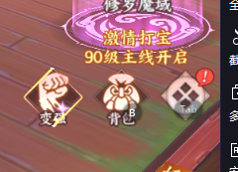
 |  |  |  |  | ▶ | 点击打开总览、升级、境界、技能、龙珠等系统
 |  |  |  |  | ▶ | 页签有两种颜色，当前所在页签用亮色展示，点击页签切换后改变
 |  |  |  |  | ▶ | 当可升级、可突破境界、可学习/升级技能、有新的龙珠装备时，页签处显示通用小标

 | 1.主界面小图标进入（具体详见主界面策划案）
 | 2.小图标样式参考右图，造型以龙头为主
 | 3.小图标文字【神龙】，样式与其他功能入口保持一致

 | 主界面【当前为示例】

1
2
3
4
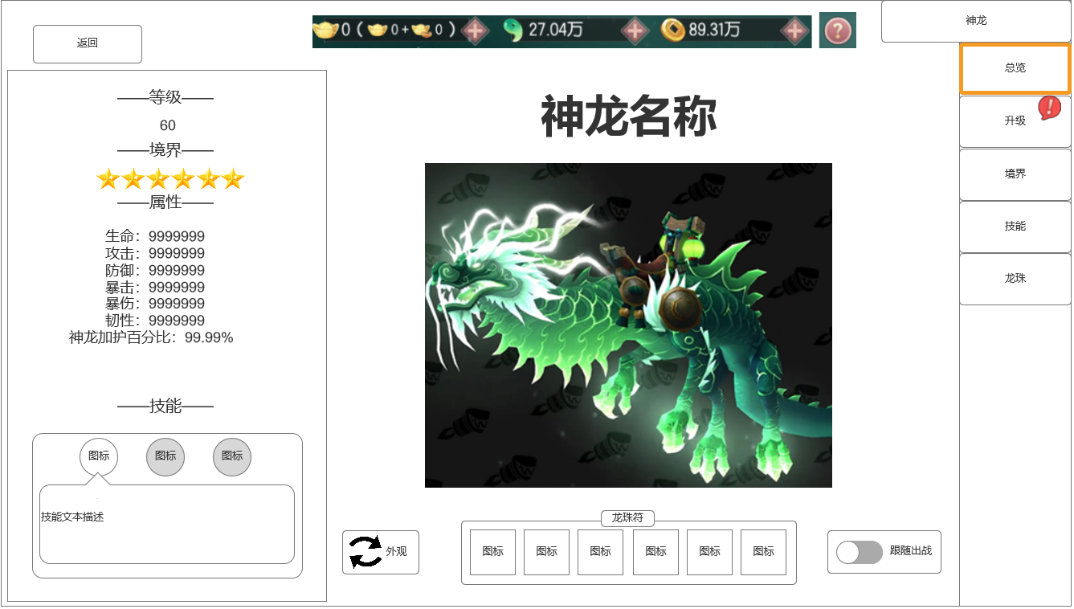
 |  | 1.关闭界面按钮
 |  | ▶ | 退出【神龙】系统全屏界面
 |  | 2.展示神龙名称、模型
 |  | ▶ | 神龙名称（6种颜色艺术字：化龙、蛟龙、云龙、金龙、天龙、神龙）
 |  | ▶ | 神龙形象共6种
 |  | 3.说明按钮
 |  | ▶ | 点击打开查看神龙系统说明2级弹窗
 |  | 4.功能界面名称和右边分页签
 |  | ▶ | 神龙系统总览、升级、境界、技能、龙珠的相关页签
 |  | ▶ | 两种颜色：当前所在页签用亮色展示
 |  | ▶ | 通用提示小标(小红点)
 |  | 5.当前神龙属性总览
 |  | ▶ | 显示等级（预留最大数999）
 |  | ▶ | 显示境界（星形图标，最少1星，最多6星）
 |  | ▶ | 属性：生命、攻击、防御、暴击、暴伤、韧性、神龙加护百分比
 |  | ▶ | 属性数值预留最大数9999999、100.00%
 |  | ▶ | 技能：显示3个技能图标，下方显示技能文本描述（两种颜色：常规、未解锁时置灰）
 |  | ▶ | 技能未解锁时，文本处显示【突破境界后解锁】
 |  | ▶ | 属性总览底图
6
 |  | 6.更换外观按钮
5
7
8
 |  | ▶ | 点击打开更换外观2级弹窗
 |  | 7.龙珠符
 |  | ▶ | 神龙模型下方显示
 | 无选框标示界面 | ▶ | 最多显示6个
 |  | ▶ | 点击打开龙珠相关tips
 |  | 8.跟随出战开关
 |  | ▶ | 默认打开，关闭后神龙不在跟随玩家

 | 系统说明2级弹窗

1
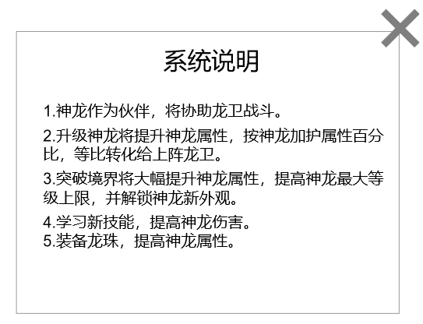
 |  | 1.关闭弹窗按钮
 |  | ▶ | 退出说明2级弹窗
 |  | 2.文本内容：
 |  | ▶ | 1.神龙作为伙伴，将协助龙卫战斗。
 |  | ▶ | 2.2.升级神龙将提升神龙属性，按神龙加护属性百分比，等比转化给上阵龙卫。
 |  | ▶ | 3.突破境界将大幅提升神龙属性，提高神龙最大等级上限，并解锁神龙新外观。
 |  | ▶ | 4.学习新技能，提高神龙伤害。
 |  | ▶ | 5.装备龙珠，提高神龙属性。

2

 | 更换外观2级弹窗

1
2
3
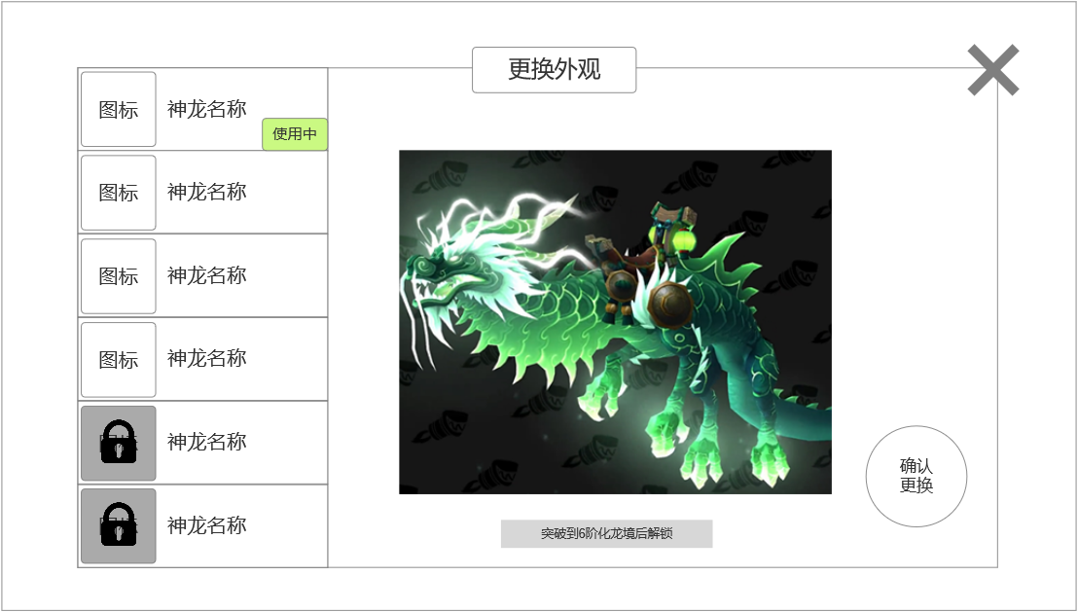
 |  | 1.神龙列表
 |  | ▶ | 神龙图标、名称
 |  | ▶ | 当前使用中外观显示【使用中】小标
 |  | ▶ | 未解锁的神龙外观图标置灰、上锁
 |  | 2.展示神龙形象
 |  | ▶ | 神龙形象共6种
 |  | ▶ | 未解锁的神龙外观显示【突破到*阶***后解锁】
 |  | 3.关闭界面按钮
 |  | ▶ | 退出【更换外观】2级弹窗
 |  | 4.更换按钮
 |  | ▶ | 3种文字：【确认更换】、【使用中】、【未解锁】
 |  | ▶ | 按钮有两种颜色：常规、置灰

4

 | 无选框标示界面

参考界面
参考图

 | 神龙系统主界面
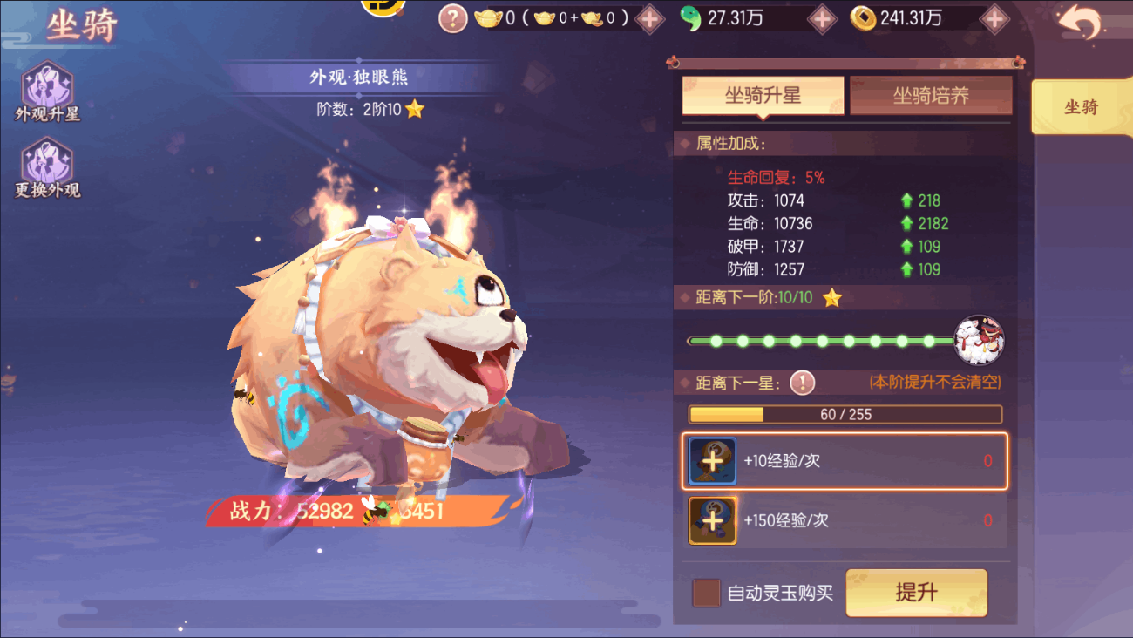
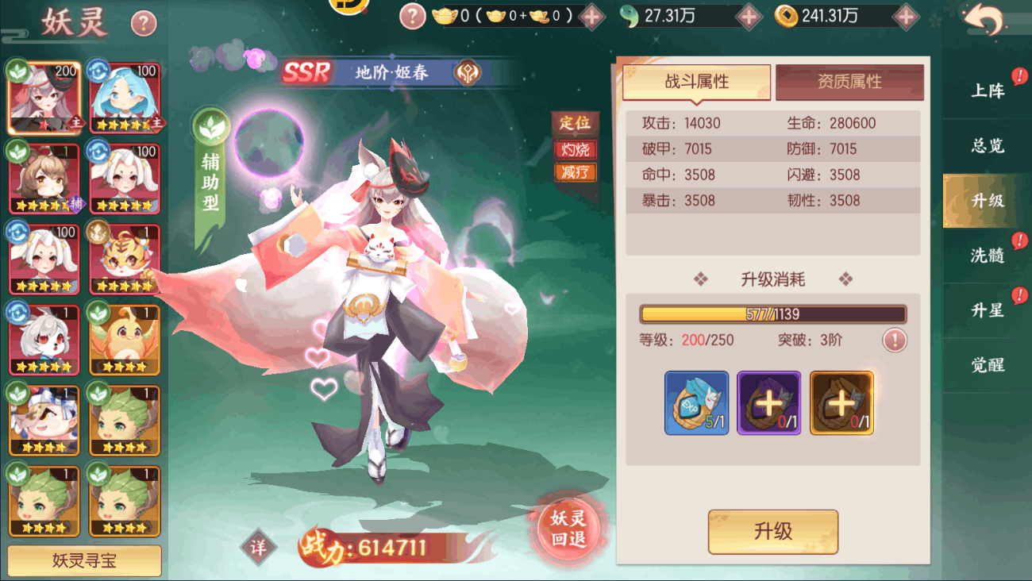
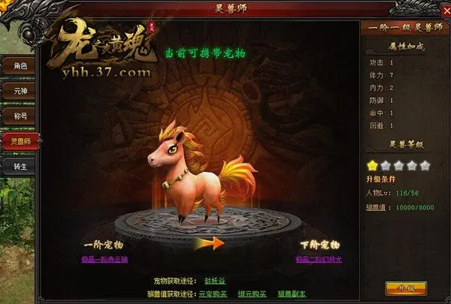

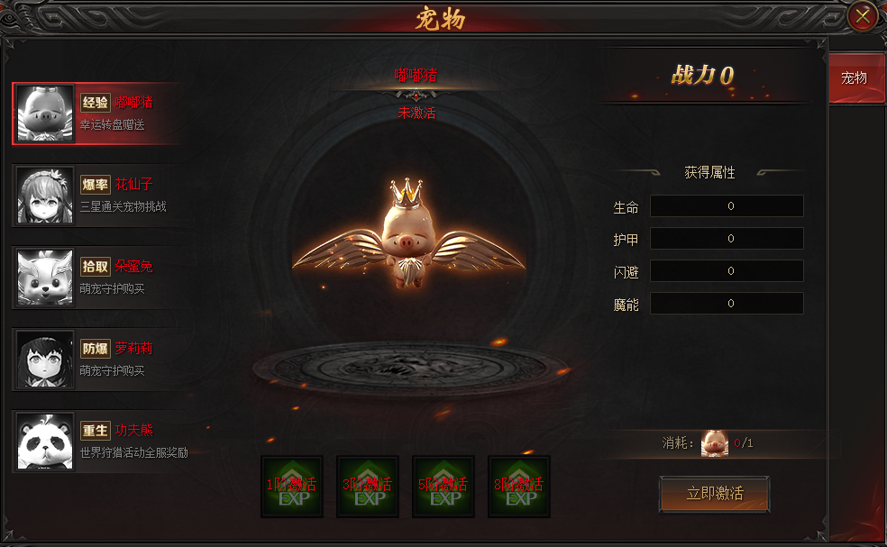
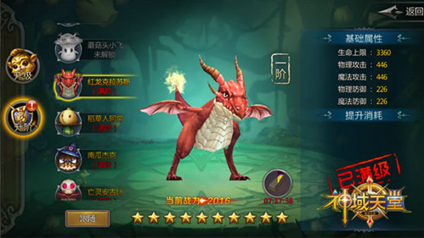

 | 1.参考将神龙的形象放置在节目中心
 | 2.品质从低到高6条东方神龙：化龙、蛟龙、云龙、金龙、天龙、神龙

 | 更换外观2级弹窗

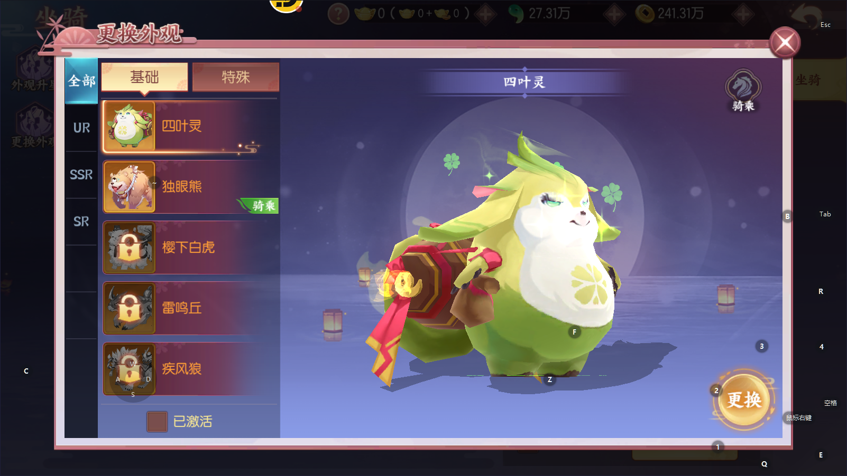

 | 参考游戏：剑刃风华

